P1_modelo3_Q3e4
Amostra i | 1 | 2 | 3 | 4 | 5 | 6 | 7 | 8 | 9 | 10
fMi(MPa) | 47 | 44 | 43 | 44 | 43 | 47 | 44 | 47 | 44 | 47 | 450 | 45
 | 4 | 1 | 4 | 1 | 4 | 4 | 1 | 4 | 1 | 4 | 28 | 45
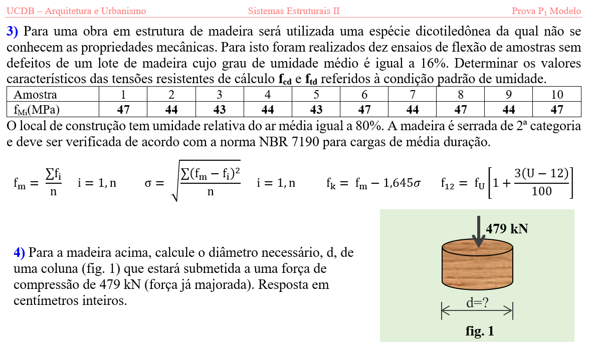
3) | fMm= | 45 | MPa
 | s= | 1.6733200531 | MPa
 | fMk= | 42.247388513 | MPa
 | fck= | 32.530489155 | MPa
 | fvk= | 3.9036586986 | MPa
 | kmod1 | 0.8
 | kmod2 | 0.8
 | kmod3 | 0.8
 | kmod= | 0.512
 | gwt= | 1.8
 | gwc= | 1.4
 | gwv= | 1.8
 | ftd= | 12.017034955 | MPa
 | fcd= | 11.896864605 | MPa
 | fvd= | 1.1103740298 | MPa
 | U%= | 16 | %
 | f%12 | 1.12
 | ftd= | 13.4 | MPa
 | fcd= | 13.3 | MPa
 | fvd= | 1.24 | MPa

4) | P= | 479 | kN
 | d= | 21.413960416 | cm
 | \d= | 22 | cm

P1_modelo3_Q5
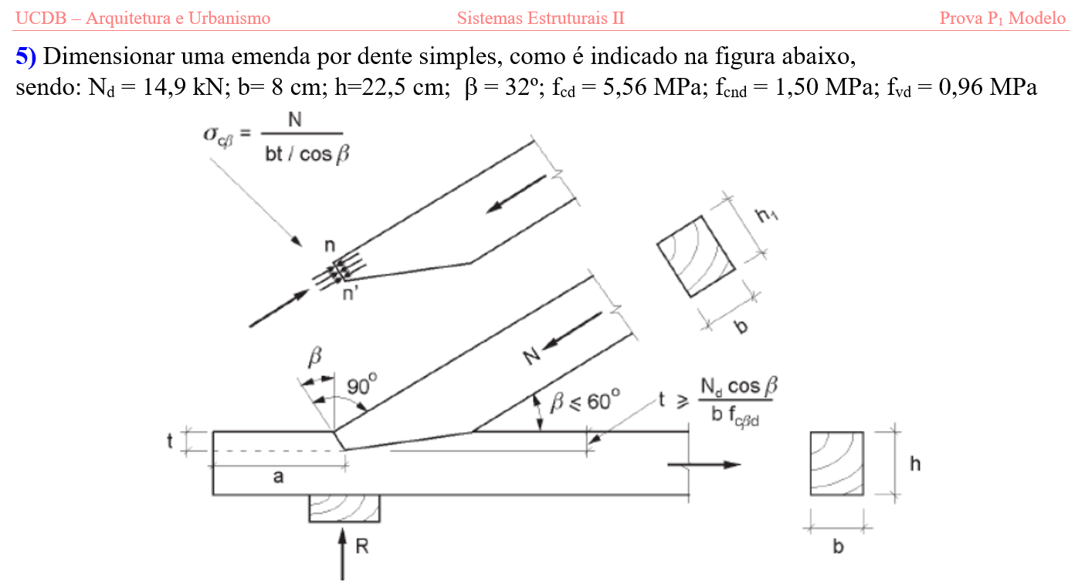
fcd | 5.56 | MPa
fcnd | 1.50 | MPa
b | 32 | graus
b | 0.55850536064 | radianos
fcbd | 3.159 | MPa
Nd | 14900 | N
b | 80 | mm
fvd | 0.96 | MPa

t | 50.000249619 | mm
t | 5.1 | cm

a | 164.53016449 | mm
a | 16.5 | cm

